信用交易
融资融券市场交易数据统计(2023-03-02)

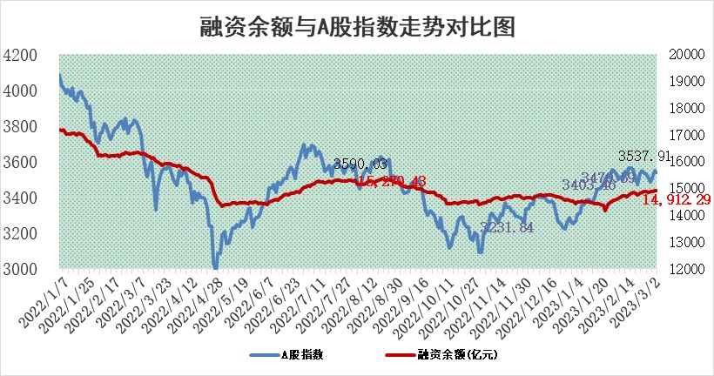
标的证券 | 融资融券余额（亿元） | 融资余额（亿元） | 融券余额（亿元） | 融资买入额（亿元） | 融资融券规模变化（亿元） | 融资余额增幅(‰) | 融券余额增幅(%)
统计数据 | 15,862.02 | 14,912.29 | 949.73 | 736.44 | 2.65 | 0.12 | 0.09

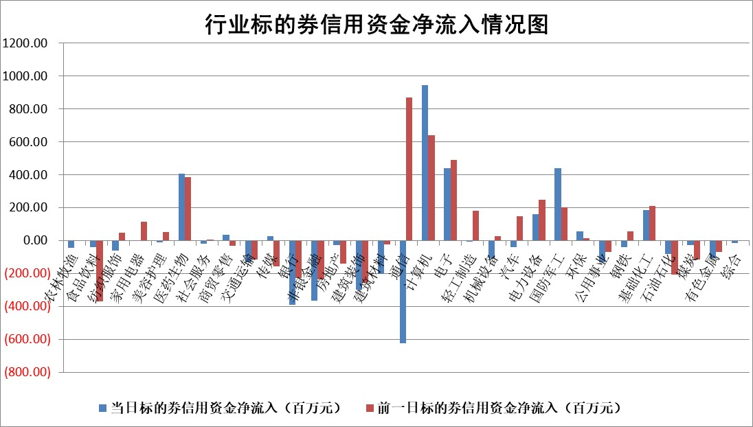

标的基金代码 | 标的基金简称 | 融资余额/市值(%) | 融资余额增幅(%) | 融资买入额/成交金额(%) | （融资余额净增额-融券余额净增额）/市值(‱) | 融券余额降幅(%) | ABS[（融资余额净增额-融券余额净增额）/市值净增额-1](%)
159902 | 华夏中小板ETF | #VALUE! | 0.00 | 0.00 | 0.00 | 0.00 | 100.00
159915 | 易方达创业板ETF | 2.00 | 3.89 | 130.46 | 7.50 | -0.12 | 107.04
159919 | 嘉实沪深300ETF | 4.40 | -0.04 | 0.43 | -0.89 | -5.07 | 93.80
159920 | 华夏恒生ETF | 75.11 | -0.44 | 6.81 | -33.23 | 1.26 | 36.64
159922 | 嘉实中证500ETF | 0.69 | -7.95 | 22.46 | -64.63 | -8.82 | 224.04
159925 | 南方沪深300ETF | 0.05 | 0.05 | 0.01 | 0.00 | 0.00 | 100.02
159928 | 消费ETF | 0.73 | -0.66 | 1.50 | -0.81 | -2.67 | 98.23
159934 | 易方达黄金ETF | 445.48 | 0.18 | 90.01 | 81.32 | 0.00 | 909.73
159939 | 全指信息技术ETF | 0.46 | -13.67 | 108.11 | -7.25 | 0.17 | 58.18
159940 | 全指金融地产ETF | 0.15 | 0.74 | 0.00 | 0.11 | 0.00 | 101.04
159995 | 半导体芯片ETF | 2.10 | 1.15 | 284.89 | 0.97 | -11.58 | 100.91
159997 | 天弘中证电子ETF | 1.54 | 2.81 | 2.27 | 4.21 | 0.63 | 106.64
159998 | 天弘中证计算机主题ETF | 0.34 | -8.15 | 0.07 | -2.99 | 0.00 | 107.23
510050 | 华夏上证50ETF | 8.96 | -0.87 | 37.31 | -6.88 | 4.89 | 116.75
510180 | 华安上证180ETF | 0.45 | 0.32 | 1.49 | 0.21 | 4.73 | 102.52
510880 | 华泰柏瑞红利ETF | 0.24 | 0.77 | 1.15 | -0.79 | -42.18 | 94.75
510900 | 易方达恒生H股ETF | 106.27 | 0.13 | 75.32 | 13.80 | 0.00 | 155.95
511010 | 5年期国债ETF | #VALUE! | 0.00 | 0.00 | 0.00 | 0.00 | 100.00
511380 | 可转债及可交换债券ETF | 9.86 | -3.28 | 7.26 | -33.44 | 0.00 | 161.98
512000 | 全指证券ETF | 6.06 | -0.06 | 18.67 | 1.37 | 4.36 | 113.80
512010 | 沪深300医药卫生ETF | 3.99 | -0.42 | 26.37 | -2.29 | -4.26 | 91.38
512070 | 沪深300非银ETF | 1.28 | -1.41 | 40.14 | -0.96 | 6.06 | 99.43
512400 | 南方中证申万有色金属ETF | 1.11 | 0.20 | 0.97 | 2.99 | 6.11 | 102.10
512580 | 广发中证环保产业ETF | 0.83 | 3.75 | 0.26 | 3.80 | 1.51 | 102.78
512660 | 国泰中证军工ETF | 2.71 | -7.61 | 10.89 | -20.79 | 2.64 | 84.31
512800 | 华宝中证银行ETF | 17.21 | -0.19 | 3.54 | -1.66 | 4.56 | 95.57
512980 | 广发中证传媒ETF | 0.88 | -10.50 | 205.24 | -10.37 | -1.58 | 101.80
515030 | 华夏中证新能源汽车ETF | 1.76 | -1.61 | 18.15 | -3.65 | -2.00 | 95.85
515050 | 华夏中证5G通信主题ETF | 1.38 | -2.37 | 15.09 | -3.25 | 0.80 | 97.17
515070 | 华夏中证人工智能ETF | 1.63 | 1.03 | 5.19 | 1.67 | 0.00 | 100.00
标的股票比较指标 |  | 融资余额/流通A股市值(%) | 融资余额增幅(%) | 融资买入额/成交金额(%) | （融资余额净增额-融券余额净增额）/流通A股市值(‱) | 融券余额降幅(%) | ABS[（融资余额净增额-融券余额净增额）/流通A股市值净增额-1](%)
前十名标的个股 |  | 泽达易盛 | 中瓷电子 | 联测科技 | 博汇科技 | 长高电新 | 海尔生物
 |  | 中航机电 | 博汇科技 | 金科环境 | 南山智尚 | 高澜股份 | 金科环境
 |  | 仁东控股 | 万和电气 | 光大银行 | 汤姆猫 | 三川智慧 | 斯瑞新材
 |  | 海兰信 | 达华智能 | 东华能源 | 达华智能 | 新农开发 | 宁夏建材
 |  | 全柴动力 | 南山智尚 | 浙富控股 | 数码视讯 | 狄耐克 | 亚康股份
 |  | 莱茵生物 | 华铁应急 | 光峰科技 | 祥明智能 | 久祺股份 | 鸿日达
 |  | 永信至诚 | 禾迈股份 | 振华新材 | 菲菱科思 | 华仁药业 | 保立佳
 |  | 先惠技术 | 当虹科技 | 复洁环保 | 慧博云通 | 苏州科达 | 联创光电
 |  | 亚通股份 | 克来机电 | 安彩高科 | 航宇科技 | 建工修复 | 腾亚精工
 |  | 唯赛勃 | 恒信东方 | 雪天盐业 | 恒信东方 | 欢乐家 | 兆龙互连
后十名标的个股 |  | 欧派家居 | 方邦股份 | 华脉科技 | 信科移动 | 中原高速 | 海泰新光
 |  | 中国人寿 | 宇邦新材 | 军信股份 | 云从科技 | 新时达 | 方邦股份
 |  | 中信特钢 | 和林微纳 | 苏州科达 | 方邦股份 | 吉翔股份 | 三生国健
 |  | 三棵树 | 国能日新 | 泽达易盛 | 张小泉 | 中兴通讯 | 科捷智能
 |  | 晨光股份 | 新莱应材 | 中航机电 | 新朋股份 | 恒星科技 | 大恒科技
 |  | 岱美股份 | 力诺特玻 | 东旭光电 | 唯万密封 | 万和电气 | 祁连山
 |  | 宁沪高速 | 来伊份 | 中天金融 | 凡拓数创 | 当虹科技 | 力量钻石 | ;
 |  | 飞科电器 | 新朋股份 | 搜于特 | 英诺特 | 天原股份 | 华研精机
 |  | 苏泊尔 | 开立医疗 | 利源精制 | 当虹科技 | 长虹美菱 | 精测电子
 |  | 鸿路钢构 | 迈拓股份 | 泛海控股 | 永安行 | 光云科技 | 恒铭达
说明：1.以上普通交易数据和信用交易数据皆以交易日收盘后数据为基准；2.上述标的证券总数据只计算标的证券市场总数据，不包括从标的证券中调出去标的证券数据，所以与交易所公布的总值略有不同； 3.上述行业采用申万一级行业分类；4.以上标的基金和标的个股中比较的6个指标值中：前5个（从左至右）为正向指标，值越大排名越靠前；第6个为逆向指标，值越小，排名越靠前；5.第6个指标中ABS[]表示求绝对值，其主要用于考量信用资金相对净流入对股价相对净变化的贡献程度；6.数据来源：wind，交易所。

 | 证券代码 | 新增融资余额 | 融资买入额 | 融资买入增幅前10
远大智能 | 002689 | 28175353 | 42268582 | 199%
亚太股份 | 002284 | 21555247 | 34242865 | 82%
赛诺医疗 | 688108 | 72122899 | 101076547 | 78%
湖南发展 | 000722 | 66023557 | 137112987 | 75%
柘中股份 | 002346 | 14584119 | 36845980 | 58%
国城矿业 | 000688 | 24683149 | 48240585 | 54%
兆新股份 | 002256 | 1985058 | 4066269 | 52%
凯美特气 | 002549 | 33806472 | 61340055 | 52%
华昌达 | 300278 | 13474542 | 19303225 | 48%
新华联 | 000620 | 27311937 | 39201759 | 43%

 | 证券代码 | 新增融资余额 | 融资买入额 | 融资买入增幅前10
兔宝宝 | 002043 | 73310337 | 89923983 | 334%
捷昌驱动 | 603583 | 26026415 | 31686727 | 262%
湘财股份 | 600095 | 94196837 | 132280449 | 252%
中谷物流 | 603565 | 49103883 | 60098371 | 234%
中青宝 | 300052 | 24215352 | 31377809 | 98%
顾家家居 | 603816 | 138518545 | 188424210 | 78%
喜临门 | 603008 | 31503289 | 48351944 | 77%
财信发展 | 000838 | 10831830 | 17666790 | 74%
苏州银行 | 002966 | 10578096 | 19143736 | 72%
金诚信 | 603979 | 23858538 | 36098133 | 60%

